Лист1
Хайретдинова Алина 522 |  |  |  |  | Практическая работа № 2
 |  |  |  | Варитант №7

1)Отделите корни заданного уравнения графически
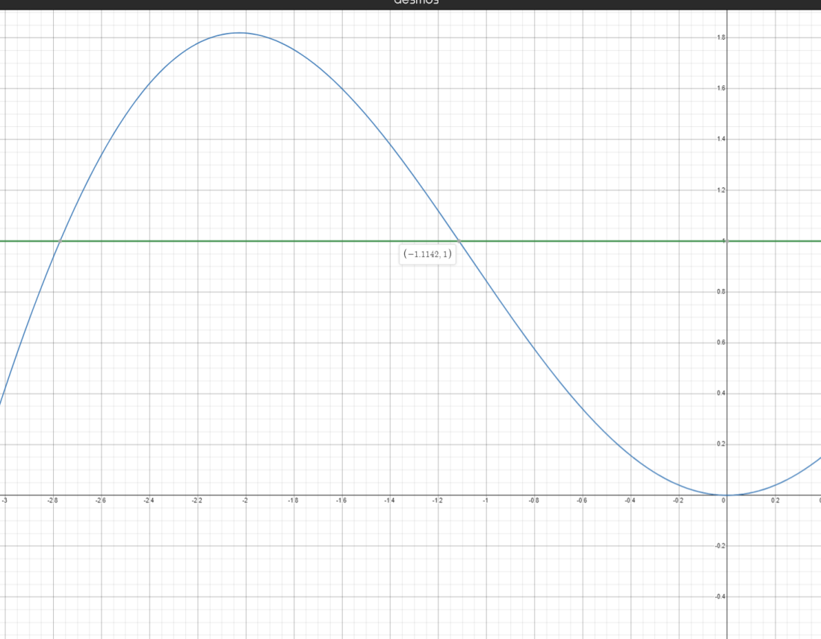

2)По методу половинного деления вычислите один корень заданного уравнения с точностью 10^ -3
a)с помощью MS Excel
xsin x-1=0

 | 0 | 1 | 2 | 3 | 4 | 5 | 6 | 7 | 8 | 9 | 10
a | -2.0000 | -1.5000 | -1.2500 | -1.1250 | -1.1250 | -1.1250 | -1.1250 | -1.1172 | -1.1172 | -1.1152 | -1.1143
b | -1.0000 | -1.0000 | -1.0000 | -1.0000 | -1.0625 | -1.0938 | -1.1094 | -1.1094 | -1.1133 | -1.1133 | -1.1133
xn | -1.5000 | -1.2500 | -1.1250 | -1.0625 | -1.0938 | -1.1094 | -1.1172 | -1.1133 | -1.1152 | -1.1143 | -1.1138
f(a) | 0.8186 | 0.4962 | 0.1862 | 0.0151 | 0.0151 | 0.0151 | 0.0151 | 0.0042 | 0.0042 | 0.0015 | 0.0001
f(b) | -0.1585 | -0.1585 | -0.1585 | -0.1585 | -0.0718 | -0.0284 | -0.0066 | -0.0066 | -0.0012 | -0.0012 | -0.0012
f(xn) | 0.4962 | 0.1862 | 0.0151 | -0.0718 | -0.0284 | -0.0066 | 0.0042 | -0.0012 | 0.0015 | 0.0001 | -0.0005
Знак f(a) | + | + | + | + | + | + | + | + | + | + | +
Знак f(b) | - | - | - | - | - | - | - | - | - | - | -
Знак f(xn) | + | + | + | - | - | - | + | - | + | + | -
|b-a| | 1.0000 | 0.5000 | 0.2500 | 0.1250 | 0.0625 | 0.0313 | 0.0156 | 0.0078 | 0.0039 | 0.0020 | 0.0010
 | FALSE | FALSE | FALSE | FALSE | FALSE | FALSE | FALSE | FALSE | FALSE | FALSE | Истинна

